Gráfico1
 | MAPEO NETSUITE | MAPEO NETSUITE | MAPEO NETSUITE
Tipo de Comprobante | 0 | 0
 | 0
Factura que Aplica | 0 | 0
 | 0 | 0
 | 0 | 0

Detraccion
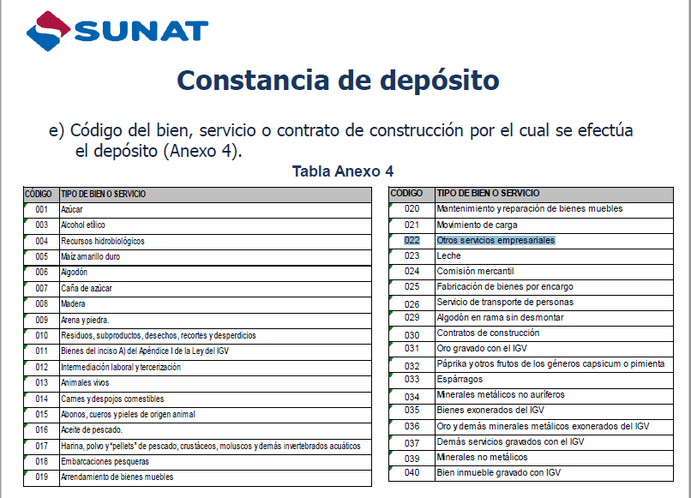
Ventas | Productos | N/a
Ventas | Tipo : Servicios | >700 Soles | Imprimir una Leyenda en la Factura
 | El articulo es Tipo Servicios |  | No hay impacto contable
 |  |  | No hay detraccion al momento de la venta

Las facturas solo tienen o Productos o Servicios

Codigo de detraccion

Leyenda detraccion NCH PERU BCO. CREDITO DEL PERU DEPOSITO DE DETRACCION CTA. CTE. 00-068-146607 BCO. DE LA NACION
 | NCH Servicios: DEPOSITO DE DETRACCION CTA. CTE. 00-024-018350 BCO. DE LA NACION

Crear campo en la subsidiaria para guardar la Cuenta Bancaria del deposito de detraccion
Codigo 022

Tipo de Afectacion
Tipo Afectación (Gravadas = GVD, Inafectas = INA Exoneradas = EXO, Total Descuentos = DES, Gratuitas= GRA, Subtotal de Venta=SVV, Percepciones= PCP, Retenciones=RET, Detraccciones=DET, Bonificaciones= BNF, Importe de la percepción en moneda Nacional = IMN, FISE=FSE)
Gravadas = GVD, |  | Ventas S-PE
Inafectas = INA |  | Exportaciones X-PE
Exoneradas = EXO
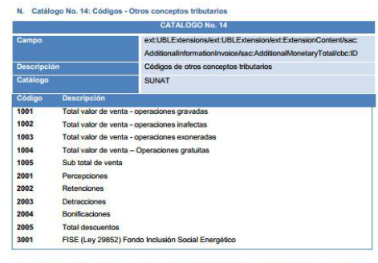
Total Descuentos = DES |  | 1001 = 950 1005 = 1000 2005 = 50
Gratuitas= GRA |  | 1001 = 0 1004 = 1000
Subtotal de Venta=SVV
Percepciones= PCP,
Retenciones=RET |  | Lo aplicamos en Pago
Detraccciones=DET |  | No afecto a detracciones
Bonificaciones= BNF
Importe de la percepción en moneda Nacional = IMN
FISE=FSE

 | Descuento
 |  | Importe | IGV | Impuesto | Bruto
 | Flash | 1000 | 17% | 170 | 1170
 | Descuento | 50 |  | 8.5 | 58.5
 |  | 950 |  | 178.5 | 1111.5

 | Flash | 1000 | 17% | 170 | 1170
 | Transferencial Gratuita

CATALOGO
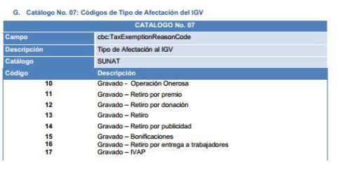
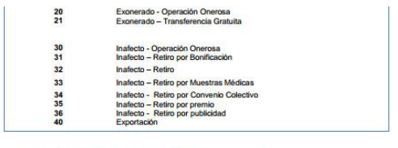
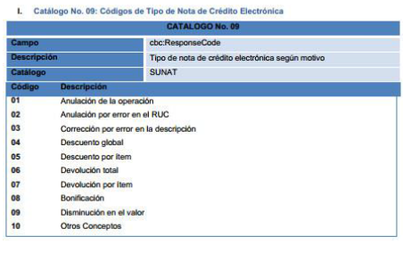
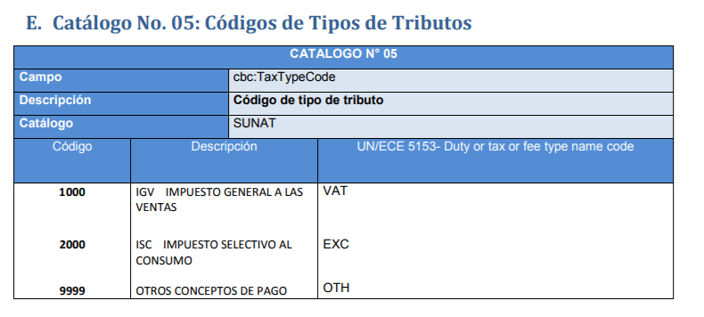

 |  | 5 galones | 5 galones
 |  | 10 galones | 10 galones

 |  | gal | Gal

 |  | Unidad | 5 galones
 |  | Unidad | 10 galones

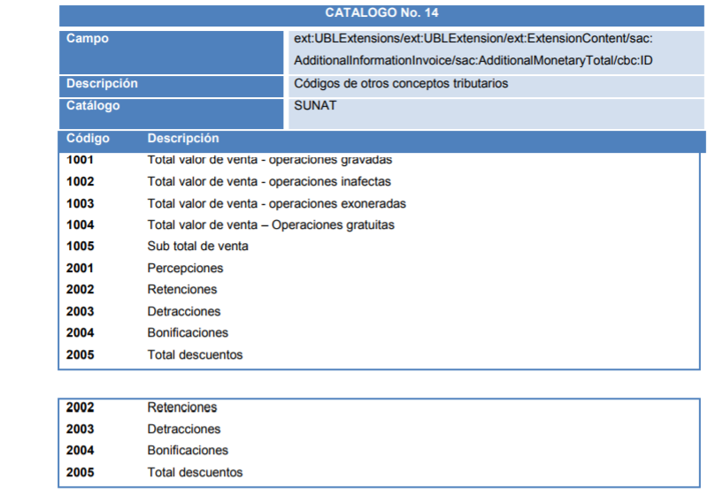

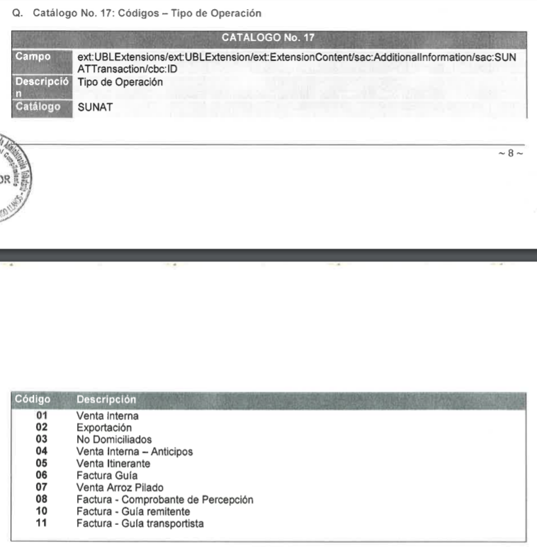

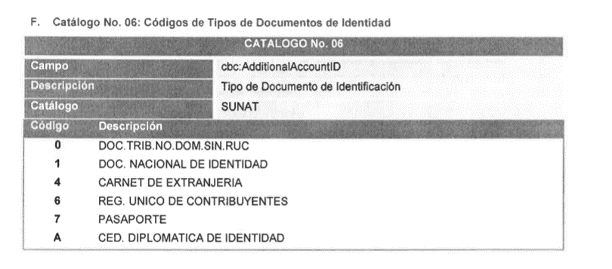

10 | Gravados - Operacion Onerosa
11 | Gravado - Retiro por premio
12 | Gravado - Retiro por donacion
13 | Gravado - Retiro
14 | Gravado - Retiro por Publicidad
15 | Gravado - Bonificaciones
16 | Gravado - Retiro por Entrega a trabajaddores
17 | Gravado - IVAP
20 | Exonerado - Operacion Onerosa
21 | Exonerado - Transferencia Gratuita
30 | Inafecto - Operacion Onerosa
31 | Inafecto - Retiro por bonificacion
32 | Inafecto - Retiro
33 | Inafecto - Retiro por muestras Medicas
34 | Inafecto - Retiro por Convenio Colectivo
35 | Inafecto - Retiro por premio
36 | Inafecto - Retiro por publicidad
40 | Exportacion

